行政处罚一般程序运行流程及环节调研表
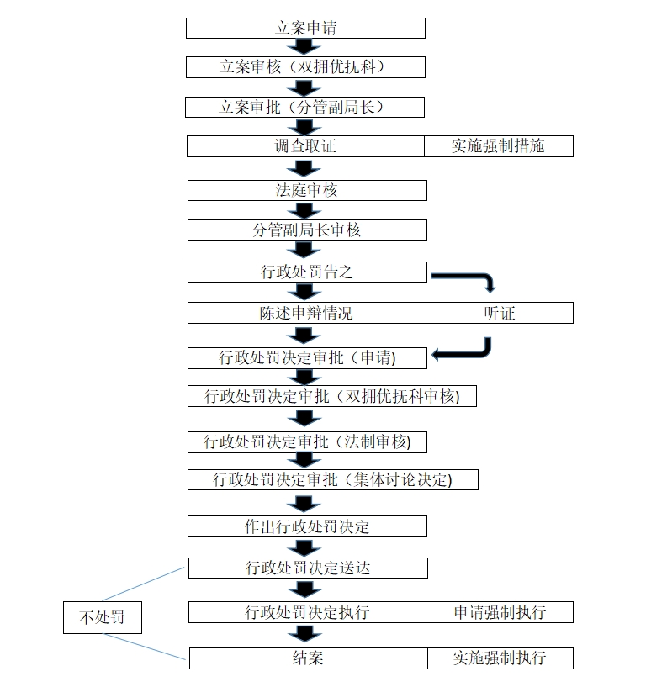
行政处罚的一般程序运行流程及环节调研表
环节名称 | 需要出具的法律文书 | 环节时限 | 阶段时限
立案申请 | 《烈士褒扬条例》《英雄烈士保护法》《行政处罚立案审批表》 | 1天 | 10天
立案审核（法院、双拥优抚科） |  | 7天
调查取证 | 《现场检查（勘验）笔录》、《现场检查（勘验）影像证据》、《调查（询问）笔录》、、《当事人陈述申辩笔录》（调查）、《当事人陈述申辩复核意见书》（调查）、《行政处罚文书送达回证》、《案件调查终结报告》 | 7天 | 7天
法制审核 | 无 | 3天 | 3天
分管负责人审核 | 《案件集体讨论记录》 | 3天 | 3天
行政处罚告知 | 《行政处罚事先告知书》、《行政处罚听证会告知书》、《行政处罚文书送达回证》（处罚告知） | 6天 | 7天
陈述申辩情况 | 《当事人陈述申辩笔录》、《当事人陈述申辩复核意见书》 | 2天 | 3天
听证 | 《行政处罚听证会公告》、《行政处罚听证会通知书》、《行政处罚听证笔录》、《行政处罚听证报告》、《行政处罚文书送达回证》（处罚听证） | 2天 | 3天
行政处罚决定审批 | 《行政处罚决定审批表》、《案件集体讨论笔录》（处罚决定审批） | 2天 | 3天
行政处罚决定审批（双拥优抚科） |  | 2天
行政处罚决定审批（法制） |  | 2天
行政处罚决定审批（分管负责人） |  | 2天
做出行政处罚决定 | 《行政处罚决定书》、《不予行政处罚决定书》 | 2天 | 3天
行政处罚决定书送达 | 《行政处罚文书送达回证》（处罚决定） | 2天 | 3天
执行 | 《没收物品处理审批表》 | 2天 | 3天
申请法院强制执行 | 《行政强制执行申请书》 | 2天 | 3天
结案申请 | 《行政处罚案件结案表》 | 2天 | 3天
结案申请（双拥优抚科） |  | 2天 | 3天
结案申请（法制） |  | 2天 | 3天
结案申请（分管副局长） |  | 2天 | 3天

